画面
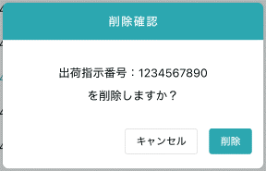
機能設計書 |  | システム名 | プロジェクト名 | 登録日付 |  |  | 更新日付
 |  | Biz-X POTTS
画面レイアウト |  | サブシステム名 | 機能名名 | 登録担当者 |  |  | 更新担当者
 |  | マスタ | メニューマスタ管理

 | 画面レイアウト

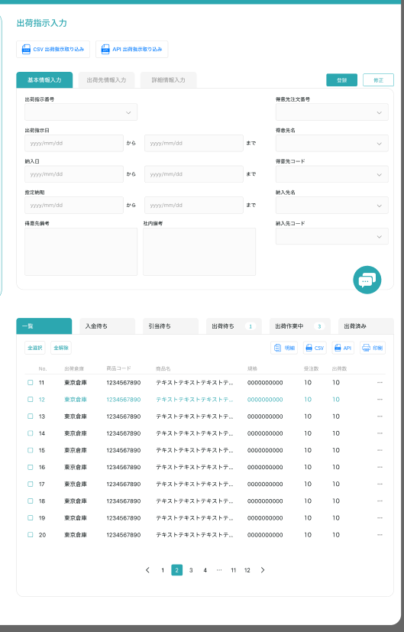
メニューマスタ管理

クリア
 |  |  |  |  | 查看：灰色按钮：登录
 |  |  |  |  | 修正：正常按钮：修正
 |  |  |  |  | 进入页面：正常按钮：登录

 |  |  |  |  |  | 具体项目参照
 |  |  |  |  |  | 【画面項目定義】

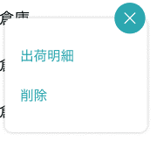
明細

修正

画面 (SP)
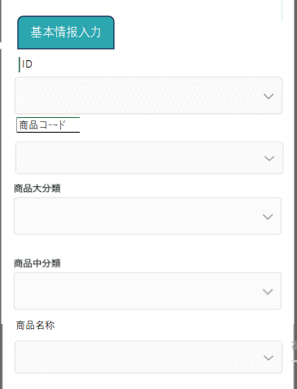
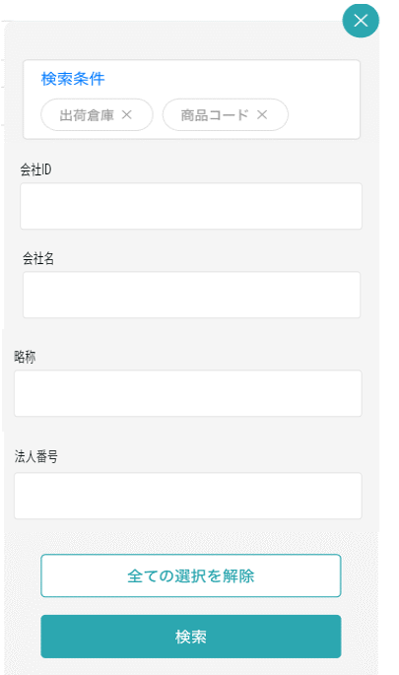
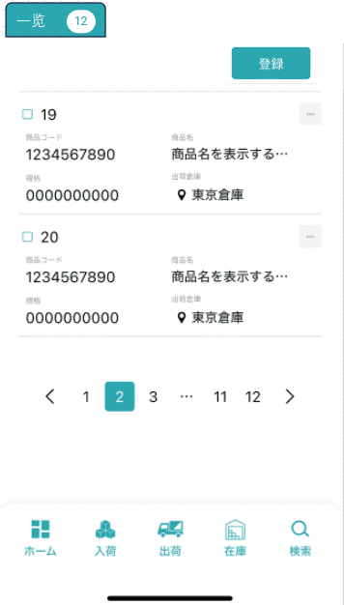
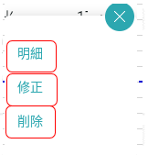
機能設計書 |  | システム名 | プロジェクト名 | 登録日付 | 更新日付
 |  | Biz-X POTTS
画面レイアウト |  | サブシステム名 | 機能名名 | 登録担当者 | 更新担当者
 |  | マスタ | メニューマスタ管理

 | 画面レイアウト

商品マスタ管理

メニューマスタ管理
メニューマスタ管理
メニューマスタ管理

画面項目定義 (SP)
機能設計書 |  |  | システム名 |  |  |  | プロジェクト名 |  |  |  |  |  | 登録日付 |  |  | 更新日付
 |  |  | Biz-X POTTS
画面項目定義 |  |  | サブシステム名 |  |  |  | 機能名名 |  |  |  |  |  | 登録担当者 |  |  | 更新担当者
 |  |  | マスタ |  |  |  | メニューマスタ管理

PC端参照
No | 項目名 | ID | 種類 | 属性 | DB 桁数 | 画面 桁数 | IO | タブ | 必須 | 表示 | 配置 | IME | ref | chk | 書式 |  | 概要 | 登録時仕様 |  | 更新時仕様
 |  |  |  |  |  |  |  |  |  |  |  |  |  |  |  |  |  | 取得元 | 仕様 | 取得元 （照会/削除も同様） | 仕様

 | 基本情報
 | メニューID |  |  |  |  |  |  |  |  |  |  |  |  |  |  |  | 修正的时候表示，非活性 | mtb_menu(メニューマスタ) | メニューID
 | 親メニュー |  |  |  |  |  |  |  |  |  |  |  |  |  |  |  | 下拉框 | mtb_menu(メニューマスタ) | 親メニュー
 | メニュー名称 |  |  |  |  |  |  |  |  |  |  |  |  |  |  |  |  | mtb_menu(メニューマスタ) | メニュー_名称
 | メニュー説明 |  |  |  |  |  |  |  |  |  |  |  |  |  |  |  |  | mtb_menu(メニューマスタ) | メニュー_説明
 | routeパス |  |  |  |  |  |  |  |  |  |  |  |  |  |  |  |  | mtb_menu(メニューマスタ) | routeパス
 | 検索条件
 | メニューID |  |  |  |  |  |  |  |  |  |  |  |  |  |  |  |  | mtb_menu(メニューマスタ) | メニューID
 | 親メニュー |  |  |  |  |  |  |  |  |  |  |  |  |  |  |  |  | mtb_menu(メニューマスタ) | 親メニュー
 | メニュー名称 |  |  |  |  |  |  |  |  |  |  |  |  |  |  |  |  | mtb_menu(メニューマスタ) | メニュー_名称
 | メニュー説明 |  |  |  |  |  |  |  |  |  |  |  |  |  |  |  |  | mtb_menu(メニューマスタ) | メニュー_説明
 | routeパス |  |  |  |  |  |  |  |  |  |  |  |  |  |  |  |  | mtb_menu(メニューマスタ) | routeパス
 | メニュー明細一覧
 | メニューID |  |  |  |  |  |  |  |  |  |  |  |  |  |  |  |  | mtb_menu(メニューマスタ) | メニューID
 | 親メニュー |  |  |  |  |  |  |  |  |  |  |  |  |  |  |  |  | mtb_menu(メニューマスタ) | 親メニュー
 | メニュー名称 |  |  |  |  |  |  |  |  |  |  |  |  |  |  |  |  | mtb_menu(メニューマスタ) | メニュー_名称
 | メニュー説明 |  |  |  |  |  |  |  |  |  |  |  |  |  |  |  |  | mtb_menu(メニューマスタ) | メニュー_説明
 | routeパス |  |  |  |  |  |  |  |  |  |  |  |  |  |  |  |  | mtb_menu(メニューマスタ) | routeパス

イベント仕様 (SP)
機能設計書 |  |  | システム名 |  | プロジェクト名 | 登録日付 |  | 更新日付
 |  |  | Biz-X POTTS
イベント仕様 |  |  | サブシステム名 |  | 機能名名 | 登録担当者 |  | 更新担当者
 |  |  | マスタ |  | メニューマスタ管理

PC端参照
No | 対象 | イベント |  | 処理内容 |  |  | 備考
 |  | 初期化 |  | 初期化检索数据 检索表：mtb_menu(メニューマスタ) 基本情报为空，恢复到可登录状态 检索表メニューマスタ结果做成親メニュー下拉框
 |  | クリア |  | 清除基本情报中项目的数据，并且页面状态恢复到进入页面状态
 |  | 登録/修正 |  | 登录/修正：check必须项目是否已经全部填写 check通过后，插入/更新数据 插入/更新表：mtb_menu(メニューマスタ)
 | 检索条件 | 检索 |  | 根据设定的检索条件进行检索 检索表：mtb_menu(メニューマスタ) 检索条件：【メニューID】=画面入力的【メニューID】 【親メニュー】=画面选择的【親メニュー】 【メニュー名称】like 画面入力的【メニュー名称】 【routeパス】=like 画面入力的【routeパス】 检索结果显示在画面上
 |  | 检索条件全解除 |  | 把当前填写的检索条件清空
 | table一览数据 | 明细 |  | x
 | table一览数据 | 修正 |  | 点击修正，对应数据显示在基本情报上。可修正。点击修正，修改数据
 | table一览数据 | 消除 |  | 点击消除，提示对话框。删除对应数据。 1check 当前选中的数据在其他表是否用到 关联表：mtb_authority(権限マスタ) 用到了的场合，报错，提示【该菜单已被使用，无法删除】 没用到的场合 删除表：mtb_menu(メニューマスタ) 条件：id=选择数据id

